Sheet1
「第14回健康寿命をのばそう！アワード」〈生活習慣病予防分野〉取組事例簡易紹介シート
＜確認事項＞
※受賞者候補者にノミネートされた取組はWEB上や表彰式当日に公開・活用いたします。
※文字ポイントは「11 pt」以上にしてください。また取組事例簡易紹介シートのセルは広げないでください。プレビュー表示にて文字が切れない範囲でご入力をお願い致します。
※「応募事業者団体名」及び「取組・活動名」は応募申込書の記載内容と同一としてください。
応募事業者団体名： 香川県 坂出市
取組・活動名： | 既存事業を活用した健康無関心層へのアプローチ ～届けたい人に届く施策への転換～

取組アクション： | ※該当する取組アクションに ○ をご入力ください。
 | ○ | 適度な運動 | ○ | 適切な食生活 | 禁煙 | ○ | 健診・検診の受診 |  | 良質な睡眠 | ○ | 女性の健康 | その他
取組に関するウェブサイトURL：
【実施内容の概要】 （背景や目的、方法、成果、意義を文章主体で簡潔にまとめてください。わかりやすくまとめるための記号使用可） |  |  |  |  |  |  |  | 【取組・事業の概要がわかる写真や表・図】
 |  |  |  |  |  |  |  | 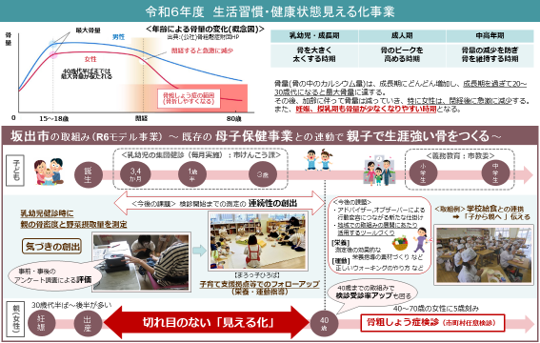 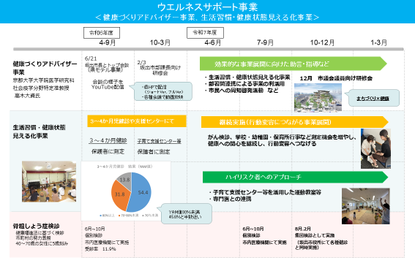
＜目的・背景＞ 人口が減少する中、人生100年時代を迎え、健康寿命の延伸は、市民の生活や人生の質を向上させるとともに、人手不足の解 消、増大する医療や介護の負担軽減にもつながることから、本市の重要課題と捉えています。 健康寿命の延伸に向けては、本市の介護や介助が必要になった要因の第1位が「骨折・転倒」であること、「骨折」の入院総医 療費が県内上位であることを踏まえ、まずは「骨」に関する対策を強化していく必要があると考えました。 また、健康無関心者や健康行動未実践者への行動変容を促すアプローチの強化、さらには自然と健康になれる環境整備なども 必要と考えています。 ＜方法＞ ○新たな視点と発想で施策展開する基盤づくり 健康無関心層に対する行動変容を促すため、健康分野において社会学や行動学を研究している専門家をアドバイザーとして 招聘し、助言や指導が受けられる体制を整備して、行動変容を促す仕掛けや自然に健康になれる環境づくりなどの取組を推進し ています。 ○乳幼児健診を活用した骨密度等の測定による「気づき」の機会創出 まずは骨密度や野菜摂取量の測定器を活用し、生活習慣や健康状態を見える化することによる「気づき」からの行動変容を促 していこうと、県と共同で既存事業と連動した効果的な見える化測定の検討を行いました。 本市では、乳幼児の集団健診時に来所した保護者に対して見える化測定を行い、測定後には骨粗鬆症予防のための食事・運 動の改善提案を行うほか、子育て支援拠点等でのフォローアップも実施し、骨粗鬆症検診が始まる40歳までの切れ目ないアプロ ーチで受診率向上にもつなげていく取組を始めています。 ＜成果・意義＞ ○行動変容につなげる仕掛け 健康教室等には意識の高い人しか集まらないことを踏まえ、健康とは関係のないイベントや日常生活の場等に出向いて測定を 行うなど、届けたい人に届く対象者目線での事業展開につなげることができました。 ○アドバイザーと市長とのトップ会談の機会を設けたことによる波及効果 庁内で様々な部署間連携が生み出され、生活習慣病対策としての健康からウェルビーイングにもつながる総合的な健康施策へ の転換を図るきっかけとなりました。 ○乳幼児健診を活用した骨密度測定 乳幼児健診など「住民が行く必要のある」既存事業を活用することで、健康の関心度に関わらずアプローチすることが可能とな り、自分の健康を後回しにしがちな子育て世代に対して、自然な形で健康について考えるきっかけを提供することができます。保 護者の健康意識が高まることで家庭全体の生活習慣改善につながることから、世代を超えた健康寿命の延伸に貢献できるもの と考えています。

